상품제안서
정관장 홍삼원 골드 100ml 24포 / 홍삼액 명절선물 | 상품코드: F30184

 |  |  |  |  |  |  | 02-412-0044 | www.easy1.co.kr
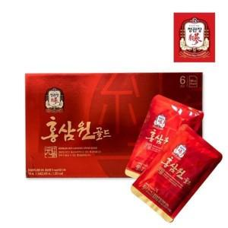

【상세/제작정보】 | 소량주문 가능합니다

【인쇄/포장옵션】 | / 포장불가능

【공급단가】 | 수량 | 50~ | 100~ | 500~ | 1,000~ | 2,000~
*VAT별도 | 단가 | 40,920원 | 40,230원 | 39,210원 | 38,530원 | 37,510원

【상품 URL】 | http://www.easy1.co.kr/src/goods_detail.php?gdno=30184

